Folha1
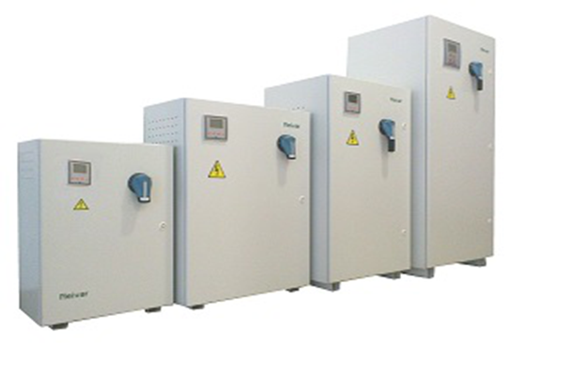
 |  | Baterias de condensadores NEIVAR

Mês | Escalões de Reativa |  |  | Activa Cheia kW | Activa Ponta kWh | Pot Tom / \ Pot Cont | Potencia de Compensação

 | ER Esc1 | ER Esc2 | ER Esc3
1 | 100 | 100 | 200 | 200 | 100 | 64 | 104.53
2 |  |  |  |  |  |  | -
3 |  |  |  |  |  |  | -
4 |  |  |  |  |  |  | -
5 |  |  |  |  |  |  | -
6 |  |  |  |  |  |  | -

IMPORTANTE : PREENCHER APENAS OS CAMPOS CERCADOS DE FUNDO VERDE |  |  |  |  |  |  | 104.53

